Сокращённый ДБ
Отдел" мебель под заказ" |  | Выбор диапазона времени "... - ..." |  | диапазон времени может быть выбран от нескольких лет до нескольких дней.
 |  |  |  | в соответствии с выбранным диапазоном времени меняется цена деления на шкале "время в ед. изм"

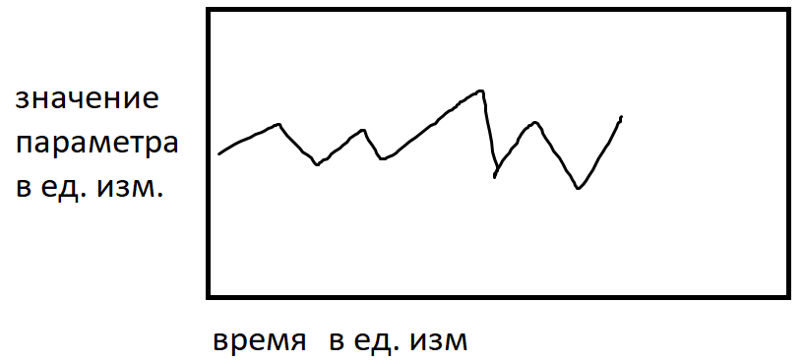
 |  |  | Конверсия лид-сделка |  | Выручка, руб
Метрика | Источник данных
Конверсия лид-сделка | Битрикс24
Выручка, руб | 1С

